상품제안서
앱코 Red Carbon 무선 충전 장패드 | 상품코드: F25697

 |  |  |  |  |  |  | 02-412-0044 | www.easy1.co.kr
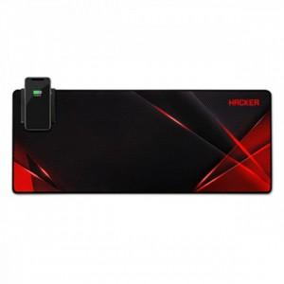

【상세/제작정보】

【인쇄/포장옵션】 | / 포장지포장

【공급단가】 | 수량 | 20~ | 100~ | 300~ | 500~ | 1,000~
*VAT별도 | 단가 | 30,680원 | 30,190원 | 29,450원 | 28,710원 | 28,220원

【상품 URL】 | http://www.easy1.co.kr/src/goods_detail.php?gdno=25697

